MWS_IDPW
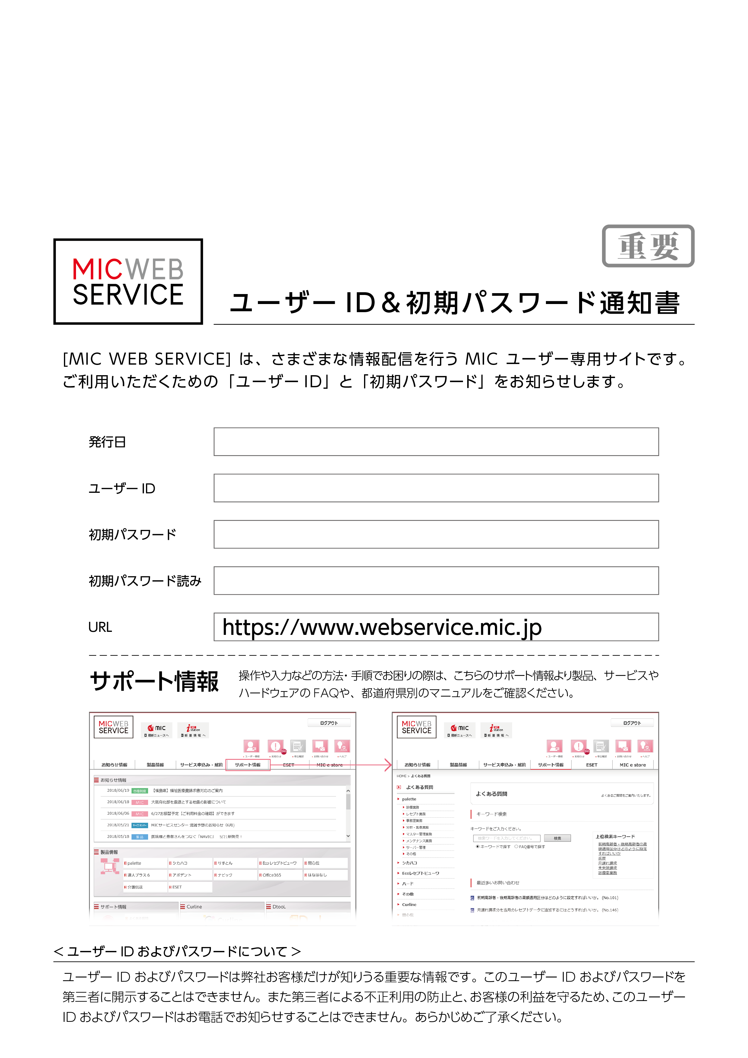

取引条件確認書
 |  |  |  |  |  | 作成日 2021 年 02 月 26 日
〒160-0022
東京都新宿区新宿1-8-5

株式会社ミック
ＦＡＸ03-3350-1870
取引条件確認書

以下のお客様記入欄にご記入の上、ユーザー登録係までお送りください。
お支払方法 下記該当項目に○印をおつけください。

１）銀行振込 ２）代引でのお支払い（消耗品のみ） ３）口座振替

※口座振替をご希望の場合、別途お申込書が必要になります。
３）口座振替に○印をつけていただいた場合には、後日 申込書を郵送させていただきますので、必要事項をご記入の上ご返送いただきますようお願いいたします。（手続き終了まで、2ヶ月ほどのお時間がかかります。）
※お振込・払込の場合、振込手数料は貴医院ご負担となります。口座振替の場合は、全ての手数料を弊社が負担させていただきます。

お支払日
銀行振込の場合
口座振替の場合

 |  | 当月

 | 日締切 | 翌月 |  | 日支払 | 10日締切 当月27日振替

ご署名 |  |  |  |  |  |  |  | ㊞
※銀行振込の場合、当月・翌月どちらかに○印をお付け、締切日、支払日を記入してください。
締切日より３０日以内にお支払いただけますようお願いいたします。
※口座振替の場合は、10日締切・当月27日振替になります。
以下の情報をご確認の上、登録内容に誤り・変更がある場合には、二重線にて削除・修正いただけますようお願いいたします。
基本情報のご確認

ﾌﾘｶﾞﾅ | ｱｵｿﾞﾗｼｶｲｲﾝ
医院名 | あおぞら歯科医院

ﾌﾘｶﾞﾅ | ｲﾊﾞﾗｷｹﾝｼﾓﾂﾏｼﾅｶﾞﾂｶ
住所 | 〒304-0056 茨城県下妻市長塚554-1 |  |  |  |  |  | 0296-45-0814
 |  |  |  |  |  |  | 0296-45-1024
ご連絡事項

 |  |  | MIC使用欄
10000038
010222

終了届
 |  |  |  |  |  | 作成日 2021 年 02 月 26 日

〒160-0022
東京都新宿区新宿1-8-5

株式会社ミック
ＦＡＸ03-3350-1870

ユーザー登録情報変更届（終了）

 |  |  |  |  | お客様コード |  |  | 010222
以下のお客様記入欄にご記入の上、ユーザー登録係までお送りください。
現在の情報
ﾌﾘｶﾞﾅ | ｱｵｿﾞﾗｼｶｲｲﾝ
医院名 | あおぞら歯科医院
ﾌﾘｶﾞﾅ | ｵｶﾞｻﾜﾗ ｷｲﾁ
お名前／ 代表者名 | 小笠原 喜一

住所 | 〒304-0056 茨城県下妻市長塚554-1 |  |  |  |  | TEL | 0296-45-0814

 |  |  |  |  |  | FAX | 0296-45-1024

医療機関コード | 10,3033,3 |  | ID

システム名 | palette ネットワーク版 |  | クライアント数 | 2

弊社、製品のご利用を終了される理由について、下記の該当する理由をお選びください。
お客様記入欄
終了理由
他メーカーに買い替えの為（メーカー名： ）
今後のサービス向上のため、買い替えの理由につきまして具体的にご記入いただける場合は以下にお願いいたします。

閉院のため
その他（ ）

使用終了日 | 年 月 日

ﾌﾘｶﾞﾅ
お名前／ 代表者名 ※必須 | ㊞

上記システム使用終了に伴い、ソフトウェア保守契約の解約を通知いたします。

 |  | MIC使用欄
10000038
010222

FAX送付状
2021/02/26

FAX 0296-45-1024

あおぞら歯科医院 御中

こちらに件名を入力してください。

本文

1

〒160-0022
東京都新宿区新宿1-8-5
株式会社ミック

変更届
 |  |  |  |  |  | 作成日 2021 年 02 月 26 日
〒160-0022
東京都新宿区新宿1-8-5

株式会社ミック
ＦＡＸ03-3350-1870

ユーザー登録情報変更届

 |  |  |  |  | お客様コード |  |  |  | 010222
登録住所・医院名・代表者名・電話番号などの変更の際は、この用紙に変更箇所のみご記入の上、お送りください。
現在の情報
ﾌﾘｶﾞﾅ | ｱｵｿﾞﾗｼｶｲｲﾝ
医院名 | あおぞら歯科医院
ﾌﾘｶﾞﾅ | ｵｶﾞｻﾜﾗ ｷｲﾁ
お名前／ 代表者名 | 小笠原 喜一

住所 | 〒304-0056 茨城県下妻市長塚554-1 |  |  |  |  | TEL |  | 0296-45-0814

 |  |  |  |  |  | FAX |  | 0296-45-1024

医療機関コード | 10,3033,3 |  | ID

システム名 | palette ネットワーク版 |  | クライアント数 | 2

変更後の情報
変更日

変更項目

ﾌﾘｶﾞﾅ
医院名

ﾌﾘｶﾞﾅ
※お名前／ 代表者名 | ㊞ _

住所 | 〒 |  |  |  |  |  | TEL
 |  |  |  |  |  |  | FAX
医療機関 コード

システム名 |  |  |  | クライアント数

変更理由

※必須項目
※お支払い口座の変更をご希望の場合には、別途手続きが必要です。

 |  | MIC使用欄
10000038
010222

書類送付状
2021/02/26
〒304-0056
茨城県下妻市長塚554-1
あおぞら歯科医院 御中

こちらに件名を入力してください。

いつもお世話になっております。
以下の通り書類をお送りいたしますので、ご査収のほどお願い申し上げます。

〒160-0022
東京都新宿区新宿1-8-5
株式会社ミック

請求先変更届
 |  |  |  |  |  |  | 作成日 2021 年 02 月 26 日

〒160-0022
東京都新宿区新宿1-8-5

株式会社ミック
ＦＡＸ03-3350-1870

ユーザー登録情報変更届（請求先変更）

 |  |  |  |  |  |  | お客様コード |  | 010222
以下のお客様記入欄にご記入の上、ユーザー登録係までお送りください。
現在の情報
ﾌﾘｶﾞﾅ | ｱｵｿﾞﾗｼｶｲｲﾝ
医院名 | あおぞら歯科医院
ﾌﾘｶﾞﾅ | ｵｶﾞｻﾜﾗ ｷｲﾁ
お名前／ 代表者名 | 小笠原 喜一

住所 | 〒304-0056 茨城県下妻市長塚554-1 |  |  |  |  |  | TEL | 0296-45-0814

 |  |  |  |  |  |  | FAX | 0296-45-1024

現在の請求先
ﾌﾘｶﾞﾅ
請求先名称
担当者名
住所 | 〒 |  |  |  |  |  | TEL
 |  |  |  |  |  |  | FAX
貴社との取引に関し、下記の通り請求先を変更しますのでお届けします。 変更年月日 年 月 日以降の請求分より

変更後の請求先
ﾌﾘｶﾞﾅ
請求先名称 | ㊞
担当者名
住所 | 〒 |  |  |  |  |  | TEL
 |  |  |  |  |  |  | FAX

お支払い方法
いずれかに◯をお付けください
１）銀行振込 ２）代引でのお支払い（消耗品のみ） ３）口座振替
銀行振込の場合
口座振替の場合

 |  |  | 当月

 |  | 日締切 | 翌月 |  | 日支払 | 10日締切 当月27日振替

※口座振替をご希望の場合、別途お申込書が必要になります。 ３）口座振替に○印をつけていただいた場合には、後日 申込書を郵送させていただきますので、必要事項をご記入の上 ご返送いただきま すようお願いいたします。（手続き終了まで、2ヶ月ほどのお時間がかかります。） ※お振込・払込の場合、振込手数料は貴医院ご負担となります。口座振替の場合は、全ての手数料を弊社が負担させて いただきます。 ※銀行振込の場合、当月・翌月どちらかに○印をお付け、締切日、支払日を記入してください。 締切日より３０日以内にお支払いただけますようお願いいたします。

 |  |  |  | MIC使用欄
10000038
010222

新興サービス注文書
新興サービス株式会社 |  |  |  |  |  |  |  | 依頼日： |  | 2020 |  | 年 | 4 | 月 | 1 | 日
 |  |  | 様
 | 作業依頼書(兼)注文書
印
 |  |  |  |  |  |  |  | 株式会社 ミック

角印
 | MIC担当拠点 | 株式会社ミック |  |  |  | 顧客番号 |  |  |  | 10000001

 | 依頼医院 | アース歯科

 | 医院住所 | 〒063-0032
 |  | 北海道札幌市西区西野二条5丁目4番7号㈱まえだ商興ﾋﾞﾙﾊﾟｰﾄﾌｧｲﾌﾞ2F

 | 医院担当者 | 佐々木 敬一 |  |  |  | ＴＥＬ |  |  |  | 011-664-9370

 | MIC担当者 |  |  |  |  | MIC担当者連絡先

 | 作業日時

 | 作業タイプ | Dタイプ |  | ネットワーク版PC入替え有り

 | 作業内容 | 納品

 | 設置(PC) |  |  |  | 設置(プリンタ)

 | 配線作業 |  |  |  | モール貼り

 | OS設定作業 |  |  |  |  |  | Windows10

 | クライアントインストール |  |  |  | PLMインストール

 | プリンタインストール

 | 料金 | 名 称 |  |  |  |  |  |  | 単価 |  | 数量 |  | 金額
 |  | 作業費（平日 ～3ｈ） |  |  |  |  |  |  | 25,000 |  | 1 |  | 25,000
 |  | 管理費 |  |  |  |  |  |  | 3,500 |  | 1 |  | 3,500

 |  |  |  |  |  |  |  |  |  |  | 合計

 | その他特記事項

 |  | ※本依頼書の委託業務を遂行する作業施設である歯科診療所などで管理する医療情報を含む個人情報も「個人 情報の取扱いに関する覚書」第１項の個人情報とします。厳重な管理のもと、作業を実施してください。

新興サービス注文書記入例
新興サービス株式会社 |  |  |  |  |  |  |  | 依頼日： |  |  |  |  | 年 |  | 月 | 日
 |  |  | 様
 | 作業依頼書(兼)注文書
印
 |  |  |  |  |  |  |  | 株式会社 ミック

角印
 | MIC担当拠点 |  |  |  |  | 顧客番号

 | 依頼医院

 | 医院住所

 | 医院担当者 |  |  |  |  | ＴＥＬ

作業日時と想定時間を記載して下さい。
 | MIC担当者 | ミック太郎 |  |  |  | MIC担当者連絡先 |  |  |  |  | 090-9679-1234

 | 作業日時 | 2019年12月31日 10時から2時間半

 | 作業タイプ | Dタイプ |  | ネットワーク版PC入替え有り

 | 作業内容 | アップグレード

 | 設置(PC) | 3台 |  |  | 設置(プリンタ) |  |  |  |  | 1台

 | 配線作業 | 有 |  |  | モール貼り |  |  |  |  | 有

 | OS設定作業 | 有 |  |  | 3台 |  | Windows10

 | クライアントインストール | 2台 |  |  | PLMインストール |  |  |  |  | 2台

 | プリンタインストール | 有 |  |  | 1台 |  | RICOH SP4300

必要な場合は追加してください
 | 料金 | 名 称 |  |  |  |  |  |  | 単価 |  |  | 数量 |  | 金額
 |  | 作業費（平日 ～3ｈ） |  |  |  |  |  |  | 25,000 |  |  | 1 |  | 25,000
 |  | 管理費 |  |  |  |  |  |  | 3,500 |  |  | 1 |  | 3,500

 |  |  |  |  |  |  |  |  |  |  |  | 合計

 | その他特記事項 | 診療室の2台は元々あるＰＣをそのまま使います。

 |  | この2台はＯＳ設定およびpaletteのインストールが必要です。

 |  | サーバー機から診療室までモール貼作業があります(8ｍ)

作業内容の申し送りなどを記載してください。

 |  | ※本依頼書の委託業務を遂行する作業施設である歯科診療所などで管理する医療情報を含む個人情報も「個人 情報の取扱いに関する覚書」第１項の個人情報とします。厳重な管理のもと、作業を実施してください。

アプラス預金口座振替依頼書_自動払込利用申込書
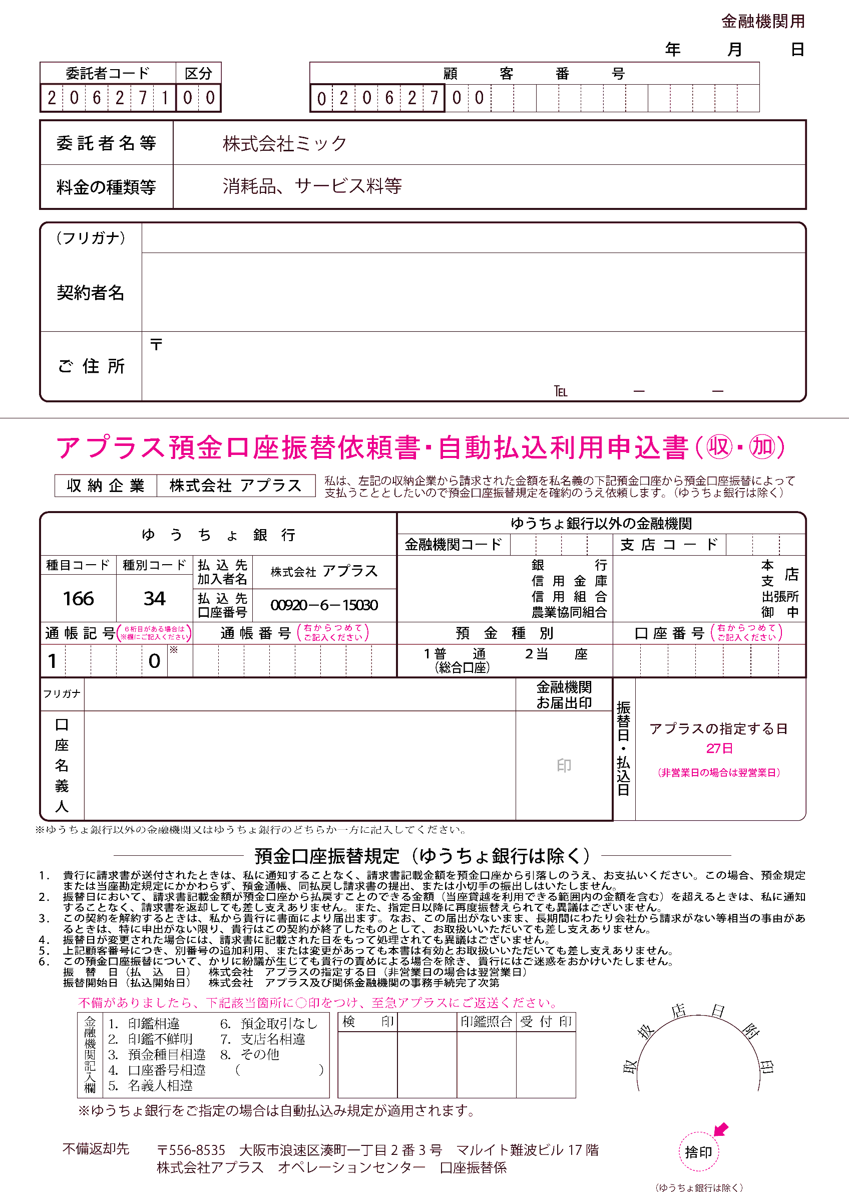

アプラス預金口座振替依頼書_自動払込利用申込書_お客様用
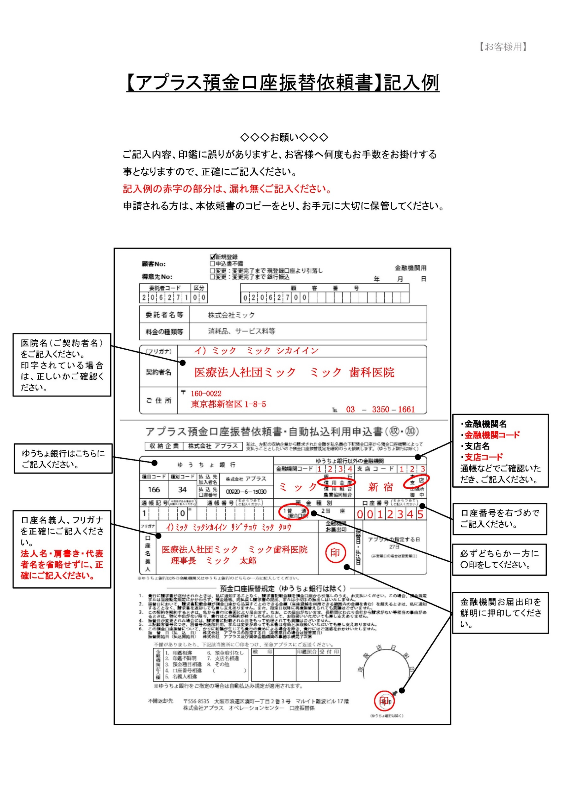
【お客様用】
【口座振替 開始日のご案内】

口座振替日
口座振替日
口座振替日
 | 送付月 | 2021-04-13

 | 2021-03-21 | ～ | 2021-04-20 |  | 2021-04-27 |  | 2021-05-10 | 2021-05-27 | 2021-06-10 | 2021-06-27
 | 口振申込書 ミック到着 |  |  |  | × |  | 締日 | 口振開始 | 締日 | ○

 |  |  |  | 2021-04-21 | ～ | 2021-05-20 |  | 2021-05-27 | 2021-06-10 | 2021-06-27
 |  |  |  | 口振申込書 ミック到着 |  |  |  | × | 締日 | 口振開始

 | ※口座振替日、締日は祝日等で前後する場合があります。

【アプラス預金口座振替依頼書 記入例】

